Planilha1
Vazão (imagens/ciclo)
 | ciclo (5s) | vazão (imagens) | vazão (imagens) | vazão (imagens)
 | 1 | 450 | 350 | 350
 | 2 | 900 | 800 | 800
 | 3 | 1350 | 1250 | 1150
 | 4 | 1800 | 1700 | 1500
 | 5 | 2250 | 2150 | 1950
 | 6 | 2700 | 2600 | 2400
 | 7 | 3150 | 3050 | 2850
 | 8 | 3600 | 3500 | 3300
 | 9 | 4050 | 3950 | 3750
 | 10 | 4500 | 4400 | 4100
 | 11 | 4950 | 4850 | 4450
 | 12 | 5400 | 5300 | 4900
 | 13 | 5850 | 5750 | 5350
 | 14 | 6300 | 6200 | 5800
 | 15 | 6750 | 6650 | 6150
 | 16 |  | 7100 | 6500
 | 17 |  | 7550 | 6850
 | 18 |  | 8000 | 7200
 | 19 |  | 8450 | 7650
 | 20 |  | 8800 | 8000
 | 21 |  | 9150 | 8450
 | 22 |  | 9600 | 8800
 | 23 |  | 10050 | 9150
 | 24 |  | 10500 | 9500
 | 25 |  | 10950 | 9850
 | 26 |  | 11400 | 10200
 | 27 |  | 11850 | 10550
 | 28 |  | 12300 | 10900
 | 29 |  | 12750 | 11250
 | 30 |  | 13200 | 11700
 | 31 |  | 13650 | 12150
 | 32 |  | 14100 | 12600
 | 33 |  | 14550 | 12950
 | 34 |  | 15000 | 13300
 | 35 |  | 15450 | 13750
 | 36 |  | 15900 | 14200
 | 37 |  |  | 14650
 | 38 |  |  | 15000
 | 39 |  |  | 15350
 | 40 |  |  | 15700
 | 41 |  |  | 16150
 | 42 |  |  | 16600
 | 43 |  |  | 17050
 | 44 |  |  | 17400
 | 45 |  |  | 17750
ciclo (5s) | vazão (imagens) |  |  | tempo de resposta (ms) |  |  | velocidade (imgs/s)
 | não-resiliente | retry pattern | circuit braker | não-resiliente | retry pattern | circuit braker | não-resiliente | retry pattern | circuit braker
1 | 450 | 350 | 350 | 1031 | 3406 | 2820
2 | 900 | 800 | 800 | 2038 | 5517 | 3807
3 | 1350 | 1250 | 1150 | 3032 | 6522 | 5627
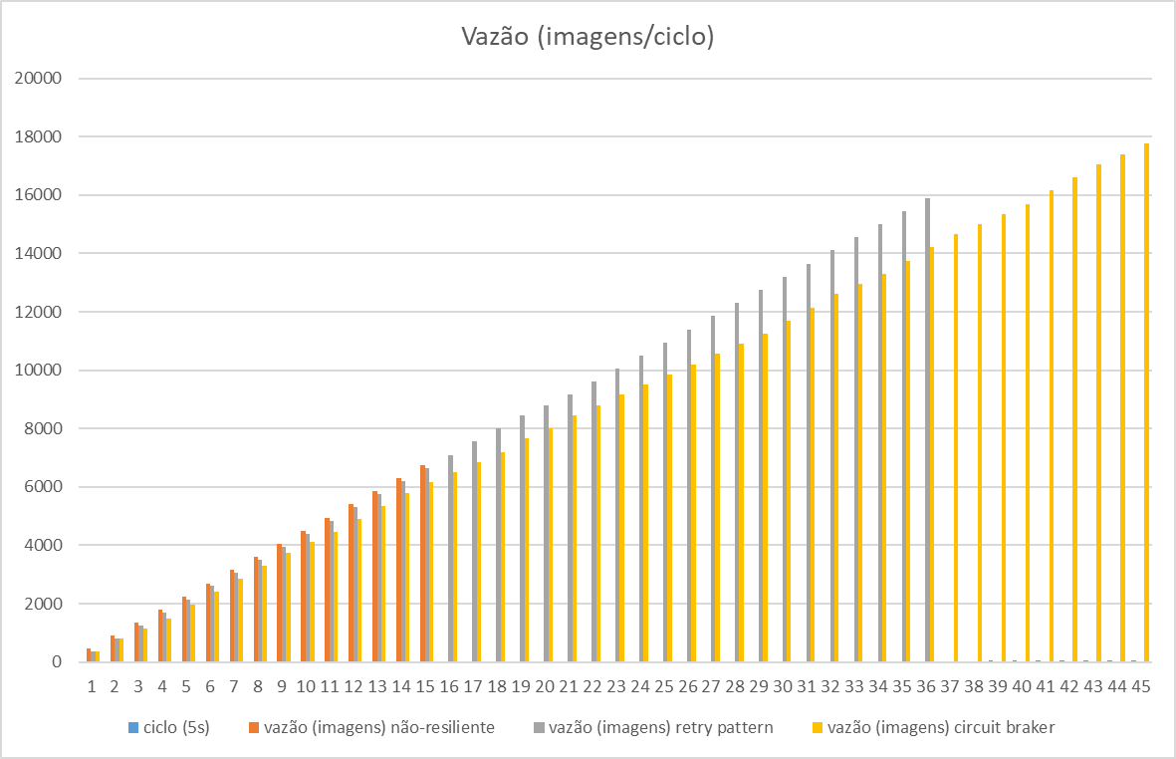
4 | 1800 | 1700 | 1500 | 4023 | 7450 | 7465
5 | 2250 | 2150 | 1950 | 5013 | 8442 | 8474
6 | 2700 | 2600 | 2400 | 5989 | 9435 | 9415
7 | 3150 | 3050 | 2850 | 6977 | 10429 | 10379
8 | 3600 | 3500 | 3300 | 7945 | 12538 | 11313
9 | 4050 | 3950 | 3750 | 8883 | 13511 | 12317
10 | 4500 | 4400 | 4100 | 9849 | 14491 | 14122
11 | 4950 | 4850 | 4450 | 10829 | 15447 | 16009
12 | 5400 | 5300 | 4900 | 11826 | 16449 | 16956
13 | 5850 | 5750 | 5350 | 12843 | 17409 | 17932
14 | 6300 | 6200 | 5800 | 13801 | 19486 | 18935
15 | 6750 | 6650 | 6150 | 14765 | 20449 | 20807 | 457
16 |  | 7100 | 6500 |  | 22572 | 22695
17 |  | 7550 | 6850 |  | 23535 | 24525
18 |  | 8000 | 7200 |  | 24506 | 26293
19 |  | 8450 | 7650 |  | 26554 | 27219
20 |  | 8800 | 8000 |  | 29500 | 29045
21 |  | 9150 | 8450 |  | 32387 | 30014
22 |  | 9600 | 8800 |  | 33304 | 31947
23 |  | 10050 | 9150 |  | 34257 | 33766
Tempo de Resposta (ms)
 | ciclo (5s) | tempo de resposta (ms) | tempo de resposta (ms) | tempo de resposta (ms)
 | 1 | 1031 | 3406 | 2820
 | 2 | 2038 | 5517 | 3807
 | 3 | 3032 | 6522 | 5627
 | 4 | 4023 | 7450 | 7465
 | 5 | 5013 | 8442 | 8474
 | 6 | 5989 | 9435 | 9415
 | 7 | 6977 | 10429 | 10379
 | 8 | 7945 | 12538 | 11313
 | 9 | 8883 | 13511 | 12317
 | 10 | 9849 | 14491 | 14122
 | 11 | 10829 | 15447 | 16009
 | 12 | 11826 | 16449 | 16956
 | 13 | 12843 | 17409 | 17932
 | 14 | 13801 | 19486 | 18935
 | 15 | 14765 | 20449 | 20807
 | 16 |  | 22572 | 22695
 | 17 |  | 23535 | 24525
 | 18 |  | 24506 | 26293
 | 19 |  | 26554 | 27219
 | 20 |  | 29500 | 29045
 | 21 |  | 32387 | 30014
 | 22 |  | 33304 | 31947
 | 23 |  | 34257 | 33766
 | 24 |  | 35223 | 35626
 | 25 |  | 36168 | 37507
 | 26 |  | 38238 | 39407
 | 27 |  | 39246 | 41305
 | 28 |  | 40248 | 43159
 | 29 |  | 41187 | 44999
 | 30 |  | 42138 | 45940
 | 31 |  | 43083 | 46919
 | 32 |  | 45137 | 47861
 | 33 |  | 46122 | 49639
 | 34 |  | 47086 | 51485
 | 35 |  | 48058 | 52439
 | 36 |  | 49038 | 53397
 | 37 |  |  | 54353
 | 38 |  |  | 56127
 | 39 |  |  | 58002
 | 40 |  |  | 59820
 | 41 |  |  | 60776
 | 42 |  |  | 61754
 | 43 |  |  | 62708
 | 44 |  |  | 64473
 | 45 |  |  | 66294
24 |  | 10500 | 9500 |  | 35223 | 35626
25 |  | 10950 | 9850 |  | 36168 | 37507
26 |  | 11400 | 10200 |  | 38238 | 39407
27 |  | 11850 | 10550 |  | 39246 | 41305
28 |  | 12300 | 10900 |  | 40248 | 43159
29 |  | 12750 | 11250 |  | 41187 | 44999
30 |  | 13200 | 11700 |  | 42138 | 45940
31 |  | 13650 | 12150 |  | 43083 | 46919
32 |  | 14100 | 12600 |  | 45137 | 47861
33 |  | 14550 | 12950 |  | 46122 | 49639
34 |  | 15000 | 13300 |  | 47086 | 51485
35 |  | 15450 | 13750 |  | 48058 | 52439
36 |  | 15900 | 14200 |  | 49038 | 53397 |  | 324
37 |  |  | 14650 |  |  | 54353
38 |  |  | 15000 |  |  | 56127
39 |  |  | 15350 |  |  | 58002
40 |  |  | 15700 |  |  | 59820
41 |  |  | 16150 |  |  | 60776
42 |  |  | 16600 |  |  | 61754
43 |  |  | 17050 |  |  | 62708
44 |  |  | 17400 |  |  | 64473
45 |  |  | 17750 |  |  | 66294 |  |  | 268
46
47
48
49
50
51
52
53
54
55
56
57
58
59
60

